Prüfprotokoll PV-Anleitung
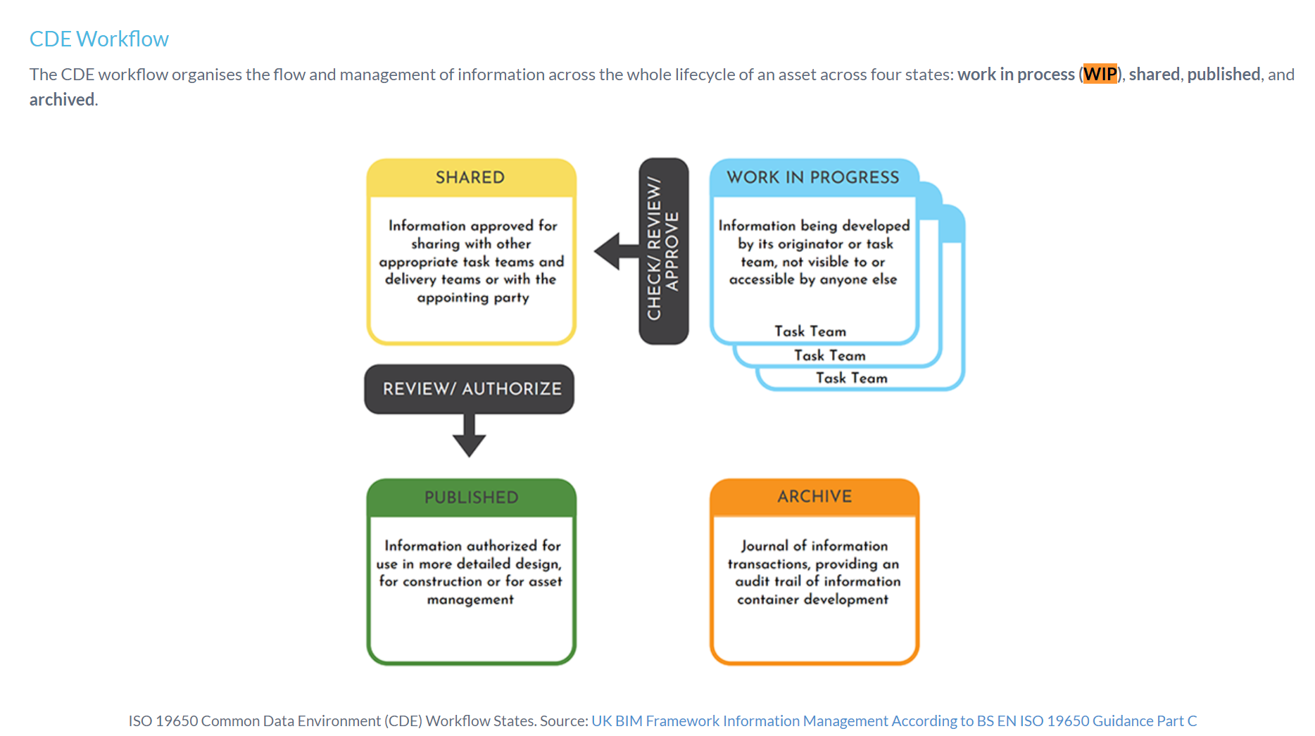
BIM-Prüfprotokoll mit Anleitung |  | Anhang EIR
Ziel: Der Auftragnehmer stellt die Datenqualität der Modelle sicher und dokumentiert sie für die Modellfreigabe (Data Drop / Quality Gate). Alle definierten Kriterien sollten "grün" sein. Es ist Aufgabe der PL TBA dies zu kontrollieren und Änderungen / Nachbesserungen beim Projektverfasser zu verlangen.
 |  |  | Bewertungsskala |  | Gliederung der übergeordneten Prüfkriterien
Version: 24.01.2024 |  |  | 1 = Anforderung voll erfüllt |  | GL | Grundlagen
Datadrop vom: | 2023-12-08 |  | 2 = Anforderung nicht erfüllt -> Anmerkung erforderlich |  | MA | Modellaufbau
 |  |  |  |  | INF | Informationen
Ersteller | Manfred Mustermann |  |  |  | GE | Geometrie
Prüfdatum | 2023-11-17 |  |  |  | KO | Kollisionen
Phasenmodell | as-planned Modell |  |  |  | AU | Ausschreibung der Bauarbeiten (AWF 090.1)
SIA-Phase | 32

Fachmodelle zur Prüfung
Dateiname |  | Index | Fachmodell | Status gemäss ISO 19650 | IFC-Version | Datum | Ersteller
1A_BM_SB_TBAKTZH_BH_Mörsburgstrasse |  | 000 | Strassenbau - SB | publiziert | 2x3 | 2021-05-21 | xxx
1A_BM_KB_TBAKTZH_BH_Mörsburgstrasse |  | 000 | Kunstbauten - KB | publiziert | 4.3 | 2021-05-28 | xxx
Datei3 |  | 000 | Strassenentwässerung - STRE | publiziert | 2x3 | 2021-05-28 | xxx
Datei4 |  | 000 | Betriebs- und Sicherheitsausrüstung - BSA | publiziert | 2x3 | 2021-05-28 | xxx
Datei5 |  | 000 |  | publiziert | 4.0 | 2021-05-29 | xxx
Datei6 |  | 000 |  | publiziert | 4.0 | 2021-05-30 | xxx
Datei7 |  | 000 |  | publiziert | 4.0 | 2021-05-31 | xxx
Datei8 |  | 000 |  | publiziert | 4.0 | 2021-06-01 | xxx
Datei9 |  | 000 |  | publiziert | 4.0 | 2021-06-02 | xxx
Datei10 |  | 000 |  | publiziert | 4.0 | 2021-06-03 | xxx
Datei11 |  | 000 |  | publiziert | 4.0 | 2021-06-04 | xxx

Prüfkriterien
Fachmodelle |  | Strassenbau - SB | Kunstbauten - KB | Strassenentwässerung - STRE | Betriebs- und Sicherheitsausrüstung - BSA | 0 | 0 | 0 | 0 | 0 | 0 | 0 | Anmerkungen PV
Grundlagen
GL.01 | Fachmodell liegt im geforderten IFC-Format vor | 1 | 1 | 1 | 1
GL.02 | IFC-Datei ist nicht grösser als 300 MB | 1 | 1 | 1 | 1
GL.03 | IFC-Datei kann in einem BIM-Viewer (Beispiel BIMCollabZoom) ohne Anzeigefehler geöffnet werden | 1 | 2 | 1 | 1 |  |  |  |  |  |  |  | SB: xxx
GL.04 | Namenskonvention des Fachmodells ist eingehalten | 2 | 2 | 1 | 1 |  |  |  |  |  |  |  | SB: xxx KB: xxx
GL.05 | Farbkonzept gemäss BEP ist umgesetzt | 1 | 1 | 1 | 2 |  |  |  |  |  |  |  | BSA: xxx
GL.06 | Koordinationskörper sind vorhanden (Vermessungspunkte) | 1 | 1 | 1 | 1
GL.07 | Koordinatensystem ist korrekt (LV 95 und LN 02 / Lage und Höhe) | 1 | 1 | 1 | 1
GL.08 | Modell ist massstäblich (1:1) | 1 | 1 | 1 | 1

Fachmodelle |  | Strassenbau - SB | Kunstbauten - KB | Strassenentwässerung - STRE | Betriebs- und Sicherheitsausrüstung - BSA | 0 | 0 | 0 | 0 | 0 | 0 | 0 | Anmerkungen PV
Modellaufbau
MA.01 | Modellstruktur (räumliche IFC-Struktur) ist einghalten und entspricht dem im BEP definierten Namen | 1 | 1 | 1 | 1
MA.02 | Bauteil- und Systembezeichnungen sind eindeutig | 1 | 1 | 1 | 1
MA.03 | Typisierung der BIM-Objekte ist eindeutig | 1 | 1 | 2 | 1 |  |  |  |  |  |  |  | STRE: xxx
MA.04 | Phasenmodelle (Bestand, Neubau, Rückbau) sind vorhanden | 1 | 1 | 1 | 2 |  |  |  |  |  |  |  | BSA: xxx
MA.05 | Modell ist bereinigt und frei von fremden Objekten | 1 | 1 | 2 | 1 |  |  |  |  |  |  |  | STRE: xxx
MA.06 | Bauteil besteht nicht aus mehreren Objekten | 1 | 1 | 2 | 1 |  |  |  |  |  |  |  | STRE: xxx

Fachmodelle |  | Strassenbau - SB | Kunstbauten - KB | Strassenentwässerung - STRE | Betriebs- und Sicherheitsausrüstung - BSA | 0 | 0 | 0 | 0 | 0 | 0 | 0 | Anmerkungen PV
Informationen
INF.01 | Modell- und Bauteileinheiten sind korrekt (SI-einheiten) | 1 | 1 | 1 | 1
INF.02 | Attribuierung des Objektes im Pset «TBAKTZH» entspricht dem FDK | 1 | 2 | 1 | 1 |  |  |  |  |  |  |  | KB: xxx
INF.03 | Attribute des Objektes im Pset «TBAKTZH» haben einen Wert des definierten Wertebereichs | 1 | 1 | 1 | 1
INF.04 | Attribuierung wurde unter Berücksichtigung des definierten Datentyps (Text, Zahl, Ja/Nein) gemäss FDK umgesetzt | 1 | 1 | 1 | 1
INF.05 | Mengen/BaseQuantities des Objektes sind im Pset «TBAKTZH» | 1 | 1 | 1 | 1
INF.06 | Status (Bestand/Neubau/Rückbau) des Objekts stimmt mit dem Status des Fachmodells überein | 1 | 1 | 1 | 1
INF.07 | Objekt besitzt einen global eindeutigen Identifikator (engl. Globally Unique Identifier – GUID) in jedem Fachmodell | 1 | 1 | 1 | 1
INF.08 | Klasse (IFCEntity) des Objektes entspricht dem FDK | 1 | 1 | 1 | 1
INF.09 | Lagegenauigkeit Werkleitungen ist vorhanden (Aufnahme durch / Werkinformationskataster Büro XY / Standardüberdeckung gemäss SIA) | 1 | 1 | 1 | 1

Fachmodelle |  | Strassenbau - SB | Kunstbauten - KB | Strassenentwässerung - STRE | Betriebs- und Sicherheitsausrüstung - BSA | 0 | 0 | 0 | 0 | 0 | 0 | 0 | Anmerkungen PV
Geometrie
GE.01 | Strassenbreite pro Anlage (Geh-Radweg, Fahrbahn usw..) ist darzustellen | 1 | 1 | 1 | 1
GE.02 | Trassierungsparameter (Längs- und Quergefälle) sind entsprechend im Modell dargestellt | 1 | 1 | 1 | 1
GE.03 | Baulinien sind enthalten | 1 | 1 | 1 | 1
GE.04 | Grenzen Grundeigentum / Landerwerb sind enthalten | 1 | 1 | 1 | 1
GE.05 | Markierung, Signalisierung sind enthalten | 1 | 1 | 1 | 1
GE.06 | Parzellengrenzen sind als vertikale Fläche darzustellen | 1 | 1 | 1 | 1
GE.07 | Zu starke Segmentierung im Modell ist zu vermeiden -> Zielwert für Fahrbanschichten < 1'000 Objekte / km | 2 | 1 | 1 | 1 |  |  |  |  |  |  |  | SB: xxx
GE.08 | Volumenkörper sind geschlossen, das Modell zeigt keine defekten Geometrien | 1 | 1 | 1 | 1

Fachmodelle |  | Strassenbau - SB | Kunstbauten - KB | Strassenentwässerung - STRE | Betriebs- und Sicherheitsausrüstung - BSA | 0 | 0 | 0 | 0 | 0 | 0 | 0 | Anmerkungen PV
Kollisionen
KO.01 | Keine Duplikate (2 Objekte mit der selben Geometre an der selben Stelle) in den Fachmodellen sind vorhanden | 1 | 1 | 1 | 1
KO.02 | Kollisionsprüfungen innerhalb eines Fachmodells zwischen den einzelnen Teilmodellen wurde durchgeführt | 1 | 1 | 1 | 1
KO.03 | Kollisionsprüfungen zwischen den einzelnen Fachmodellen wurde durchgeführt | 1 | 1 | 1 | 1
KO.04 | Kollisionsprüfungen zwischen Bestand und Neubau wurde durchgeführt | 1 | 1 | 1 | 1
KO.05 | Kollisionsprüfung ist durchgeführt und Ergebnisse sind dokumentiert | 2 | 2 | 2 | 2 |  |  |  |  |  |  |  | SB: xxx KB: xxx STRE: xxx BSA: xxx

Fachmodelle |  | Strassenbau - SB | Kunstbauten - KB | Strassenentwässerung - STRE | Betriebs- und Sicherheitsausrüstung - BSA | 0 | 0 | 0 | 0 | 0 | 0 | 0 | Anmerkungen PV
Ausschreibung der Bauarbeiten (AWF 090.1)
AU.01 | Mengen aus dem Modell sind konsistent mit den Mengen im Leistungsverzeichnis | 2 | 1 | 1 | 1 |  |  |  |  |  |  |  | SB: xxx
AU.02 | Modellbasierte Megen sind ohne Zuschlag von Reserven in die entsprechenden NPK-Positionen übernommen | 1 | 1 | 1 | 1
AU.03 | Ermittelte Werte sind auf ganze Zahlen gerundet | 1 | 1 | 1 | 1
AU.04 | Mengen sind in Festmass und wenn sinnvoll in Tonnen (Wagschein) oder Bauteil entschprechend ermittelt und ausgeschrieben | 2 | 1 | 1 | 1 |  |  |  |  |  |  |  | SB: xxx
AU.05 | Angewendete Umrechnungsfaktoren stimmen mit denjenigen aus den Besonderen Bestimmungen überein | 1 | 1 | 1 | 1
AU.06 | Mengenabweichungen zwischen dem Modell und den LV, die aus den Rundungsdifferenzen entstehen, sind in das Feld Anmerkung durch den PV klar dokumentiert | 1 | 1 | 1 | 1
AU.07 | Verweis zu den NPK-Positionen im Modell ist im PSet "Ausschreibung" vorhanden | 1 | 1 | 1 | 1
AU.08 | NPK-Positionen, die nicht in den BIM-Objekten abgebildet sind, sind in den Ausschreibunsunterlagen klar dokumentiert | 1 | 1 | 1 | 1
AU.09 | Objektgliederung (Unterscheidung modellbasierte und nicht modellbasierte Mengen) ist im SIA-Export dokumentiert | 1 | 1 | 1 | 1
AU.10 | Mengen für die A-Positionen sind plausibel | 1 | 1 | 1 | 1
AU.11 | Mengen für die B-Positionen sind plausibel | 1 | 1 | 1 | 1

Bewertung
Fachmodelle |  | Strassenbau - SB | Kunstbauten - KB | Strassenentwässerung - STRE | Betriebs- und Sicherheitsausrüstung - BSA | 0 | 0 | 0 | 0 | 0 | 0 | 0 | Anmerkungen PV
Einschätzung BIM-Koordinator
BW-BIM.01 | Modellqualität ist für die anstehenden Anwendungsfälle ausreichend | Ja | Nein | Ja | Ja |  |  |  |  |  |  |  | xxx
BW-BIM.02 | Alle Fachmodelle pro Fachdisziplin und pro Auftraggeber sind vorhanden | Ja | Ja | Ja | Ja
BW-BIM.03 | Modell ist zur Freigabe empfohlen | Ja | Nein | Ja | Ja |  |  |  |  |  |  |  | xxx

